MainboardVergleichQuantitativ
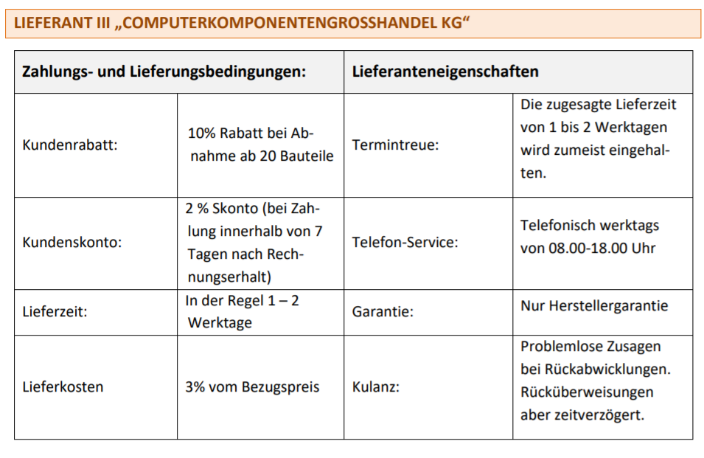
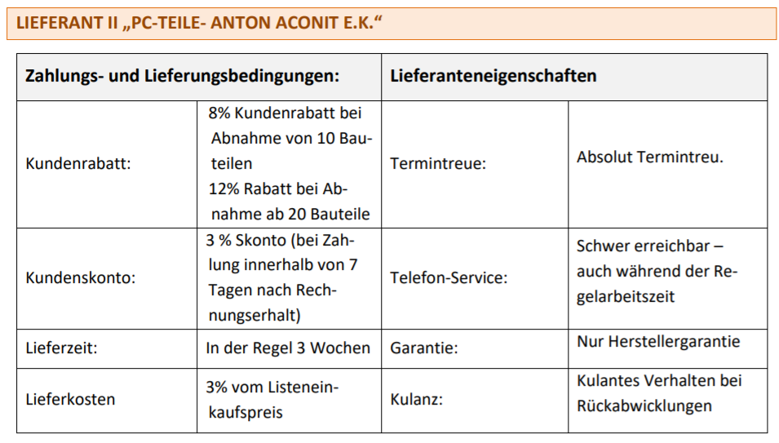
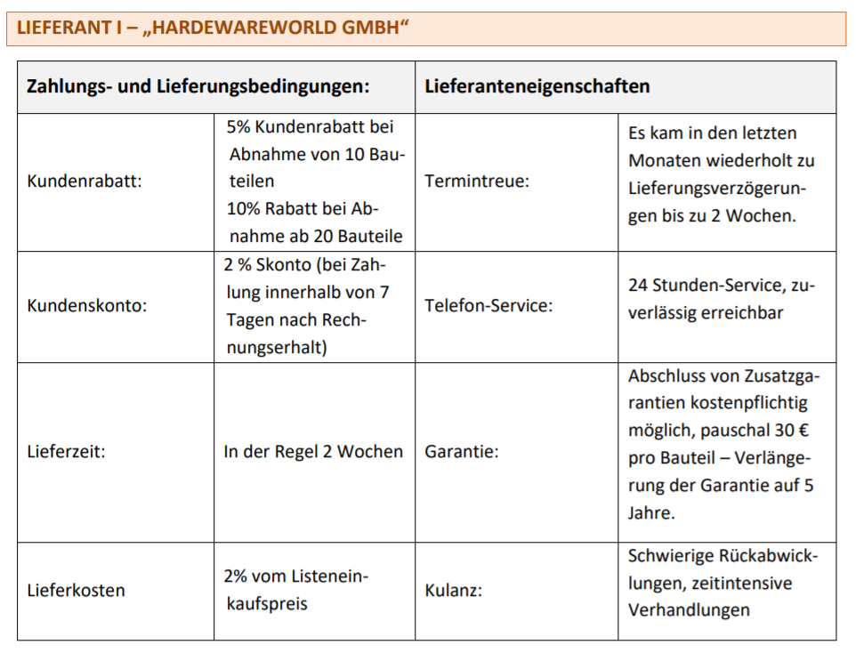
Quantitativer Angebotsvergleich
Bestandteile | MSI MPG X570 Gaming Edge WiFi |  | ASUS ROG STRIX B550-A Gaming |  | MSI MPG B550 Gaming Plus
 | HARDEWAREWORLD GMBH |  | PC-TEILE- ANTON ACONIT E.K. |  | COMPUTERKOMPONENTENGROSSHANDEL KG |  | Anzahl Mainboards: | 1
Anzahl/ Listenpreis | 1 | 159.58 € | 1 | 146.97 € | 1 | 98.46 €
-Rabatt | 10% | -15.96 € | 12% | -17.64 € | 10% | -9.85 €
Zieleinkaufspreis |  | 143.62 € |  | 129.34 € |  | 88.62 €
-Skonto | 2% | -2.87 € | 3% | -3.88 € | 2% | -1.77 €
Bareinkaufspreis |  | 140.75 € |  | 125.46 € |  | 86.84 €
+Verpackungskosten | 0€ | - € | 0€ | - € | 0€ | - €
+ Transportkosten einschl. Transportversicherung |  | 3.19 € |  | 4.41 € |  | 2.61 €
Bezugspreis |  | 143.94 € |  | 129.87 € |  | 89.45 €
Rechenweg Bezugskosten | Pauschal |  | Pauschal |  | Pauschal
 | 2% | 3.19 € | 3% | 4.41 € | 3% | 2.61 €
Info: | Vom Listenpreis |  | Vom Listenpreis |  | Vom Bezugspreis

